Аркуш1
ID: | Назва: | Опис: | Передумови: | Кроrи виконання: | Фактичний результат: | Скрін помилки | Скрін виправлення | Очікуваний результат: | Статус:
ТС-001 | Перевірка реєстрації нового користувача | Тестуємо можливість реєстрації нового користувача | Відкрита сторінка реєстрації | 1.Відкрити сайт http://127.0.0.1:8000/ 2.Ввести у поле: "Email", "Логін", "Пароль", "Повторити пароль". 3.Натиснути кнопку "Реєстрація". 4.Підвержуємо код активації. |  |  |  | Користувач автоматично перенаправлений на головну сторінку. | Pass
TC-002 | Успішна авторизація зареєстрованого користувача | Користувач вводить коректні дані для входу в систему | 1.Користувач уже зареєстрований у системі. 2.Відомий email та пароль. | 1.Відкрити сайт http://127.0.0.1:8000/ 2.Натиснути кнопку "Авторизація". 3.Ввести у поле: "Логін", "Пароль". 4.Натиснути кнопку "Вхід". |  |  |  | 1.Користувач успішно авторизований. 2.Перенаправлення на головну сторінку. | Pass
TC-004 | Багатократне натискання кнопки "Зареєструватися" або "Авторизація" | Користувач кілька разів натискає кнопку "Зареєструватися" або "Авторизація", не заповнивши поля | 1.Відкрита форма реєстрації або авторизація. 2.Поля "Email", "Пароль" і "Підтвердження паролю" — пусті | 1.Відкрити сайт http://127.0.0.1:8000/ 2.Залишити всі поля пустими 3.Натиснути кнопку 3-4 рази підряд |  |  |  | Повідомлення про помилки ("Обов’язкове поле", "Введіть email" тощо) з'являються лише один раз для кожного поля | Pass
TC-005 | Повідомлення про помилку не з’являється при порожніх полях | Перевірка, чи система правильно відображає повідомлення про помилки, коли користувач намагається зареєструватися з порожніми або некоректними даними | 1.Відкрита форма реєстрації 2.Всі поля — пусті або заповнені некоректно | 1.Відкрити сайт http://127.0.0.1:8000/ 2.Залишити всі поля пустими 3.Натиснути кнопку "Зареєструватися" | 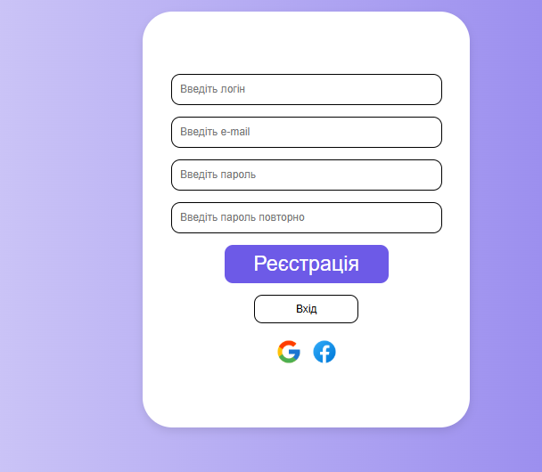 Повідомлення про помилки НЕ з’являються |  | 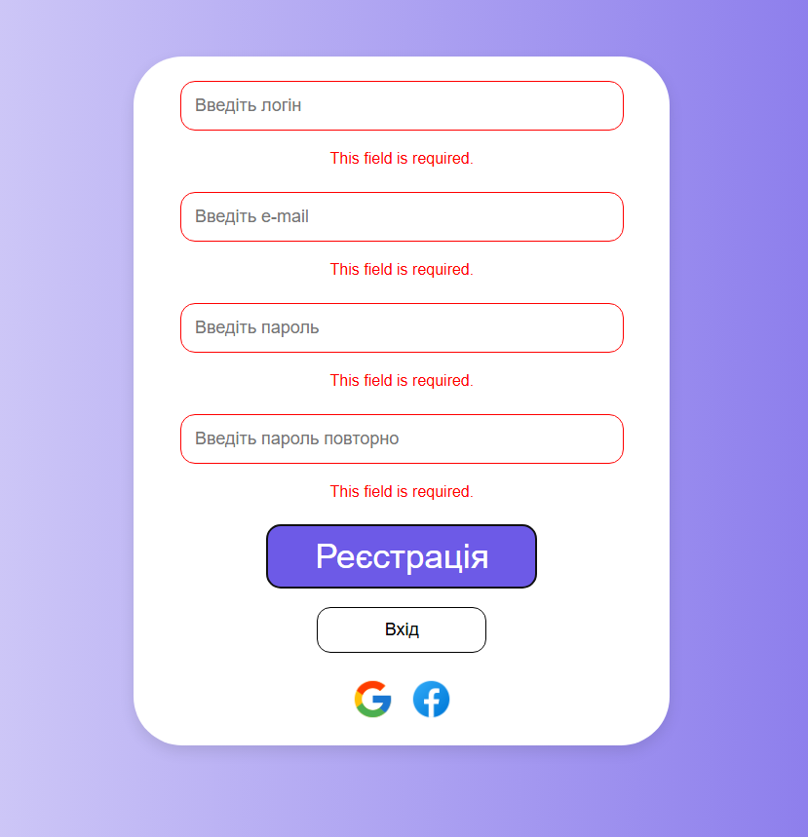 | Користувач не може пройти реєстрацію | Fail
ТС-006 | Перевірка роботи кнопки "Вийти з акаунта" | Користувач натискає кнопку "Вийти", але вихід з акаунта не відбувається | 1.Користувач успішно авторизований 2.Кнопка "Вийти" доступна у нижній частини профілі | 1.Авторизуватися 2.Перейти на сторінку "Профіль" 3.Натиснути кнопку "Вийти" | 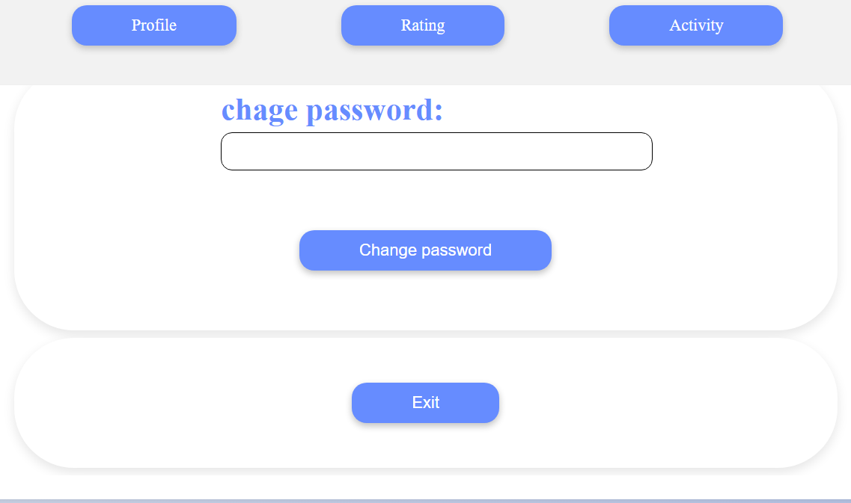 Кнопка "Вийти" не працює |  |  | Користувач виходить із акаунта | Fail
TC-007 | Перевірка функціоналу "Змінити пароль" | Користувач намагається змінити пароль | 1.Користувач авторизований 2.На сторінці Профіль форма для "Змінити пароль" 3.Відомий старий пароль | 1.Авторизуватися 2.Перейти на сторінку "Профіль" 3.Ввести новий пароль 4.Натиснути кнопку "Вийти" | 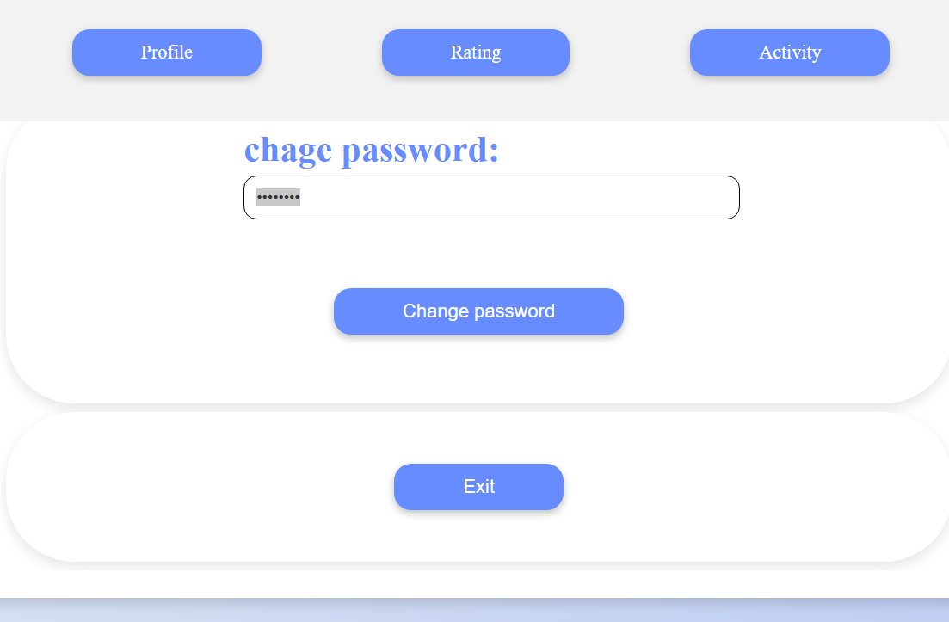 Нічого не відбувається |  |  | При повторному вході новий пароль працює, старий — ні | Fail
TC-008 | Перевірка збереження поля weight, height, aim в профілі користувача | Користувач вводить свої параметри, натискає "Зберегти", але дані не зберігаються або не відображаються після оновлення сторінки | 1.Користувач авторизований 2.Відкрита сторінка редагування профілю | 1.Перейти на сторінку "Профіль" 2.У полі Weight ввести 75 3.У полі Height ввести 180 4.У полі Aim ввести Похудати 5.Натиснути кнопку "Зберегти" 6.Оновити сторінку або перейти знову в профіль |  |  |  | 1.Всі введені значення зберігаються 2.Після оновлення сторінки ці значення залишаються | Pass
TC-009 | Вибрана аватарка в магазині відображається в профілі | Користувач обирає аватарку в магазині, і вона з’являється в його профілі | Є доступ до магазину аватарок | 1.Перейти до розділу "Магазин" 2.Вибрати (або купити) нову аватарку 3.Перейти до розділу "Профіль" 4.Перевірити аватарку |  |  |  | Обрана аватарка відображається в профілі користувача | Pass

